Forside
KonfliktStatistik 1. kvartal 2021
7. juni 2021
Statistik-Nyt

Få konflikter i 1. kvartal 2021

Konfliktomfanget falder i forhold til sidste kvartal, og det første kvartal i 2021 har haft det laveste antal konflikter og konfliktomfang for et 1. kvartal siden statistikkens start. I 1. kvartal 2021 var der 500 tabte arbejdsdage som følge af 22 overenskomststridige arbejdsstandsninger. Det lave konfliktomfang skal ses i lyset af nedlukningen af samfundet, som har været gældende hele kvartalet.

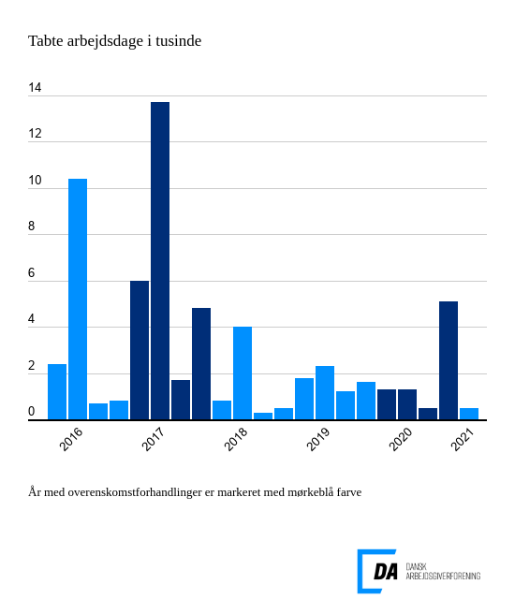

Tabel 1 Overenskomststridige arbejdsstandsninger, år og kvartaler
Tabel 2 Overenskomststridige arbejdsstandsninger, 1. kvartal 1991-
Tabel 3 Overenskomststridige arbejdsstandsninger, 1991-
Tabel 4 Konfliktårsag: Løn og andre betalingsforpligtelser, 1. kvartal 1991-
Tabel 5 Konfliktårsag: Løn og andre betalingsforpligtelser, 1991-
Metode
Kontakt

I 1. kvartal 2021 var der 22 overenskomststridige arbejdsstandsninger, der førte til 500 tabte arbejdsdage. Arbejdsstandsningerne involverede i gennemsnit 26,3 personer og var af 1 dags varighed. De to primære konfliktårsager var løn og andre betalingsforpligtelser og arbejdsforhold.
Laveste konfliktomfang for et 1. kvartal
Det første kvartal efter et år med overenskomstforhandlinger vil normalt indebære et lavere konfliktomfang. Dette kombineret med nedlukningen af samfundet gør, at 1. kvartal 2021 har det laveste konfliktomfang for et 1. kvartal siden statistikkens start. De to hyppigst anvendte konfliktårsager var løn og andre betalingsforpligtelser og arbejdsforhold. Løn og andre betalingsforpligtelser stod for 9 konflikter og resulterede i 217 tabte arbejdsdage. Konflikter omkring arbejdsforhold ledte til 4 konflikter og 132 tabte arbejdsdage.

